検証
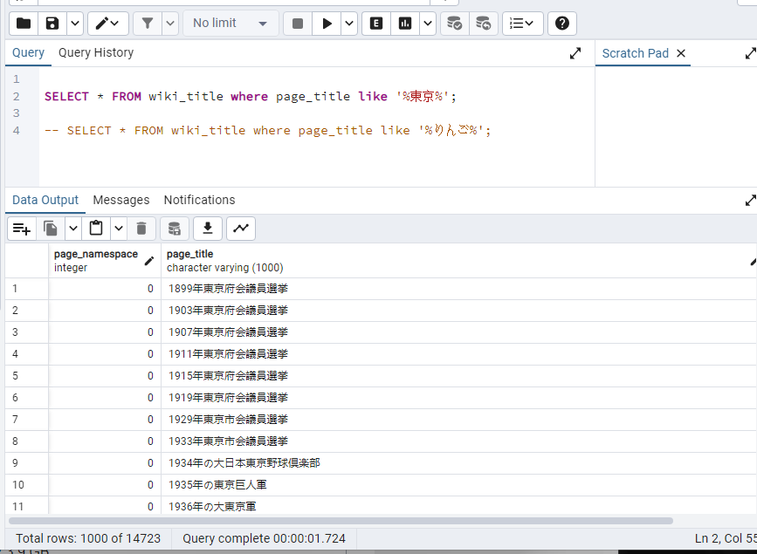
SELECT * FROM "wiki-title" where page_title like '%東京%';
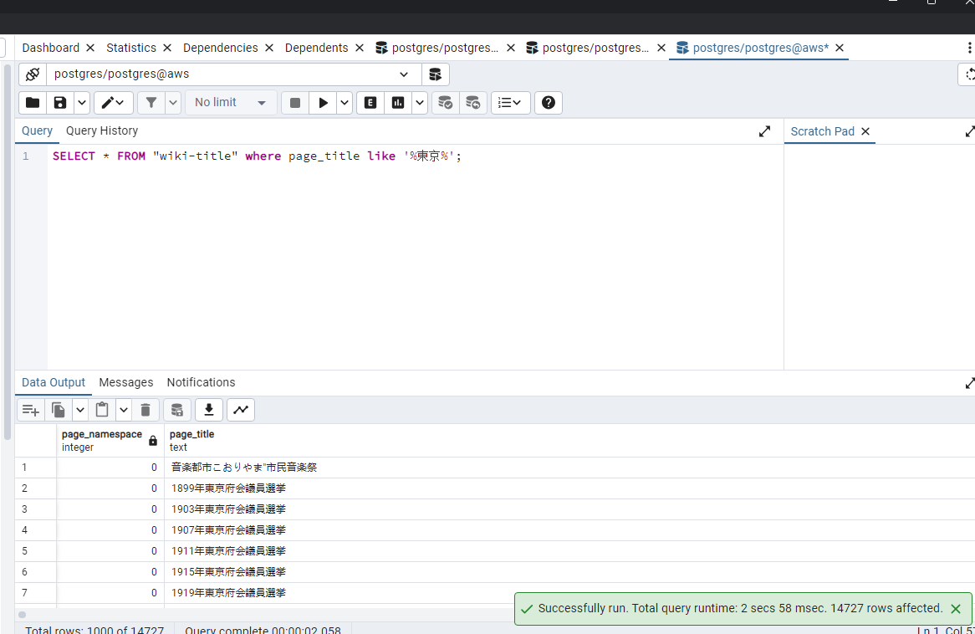

下記のコマンドで、インデクスを作成する
create index sample_index1 on wiki_title using gin (page_title gin_bigm_ops);

もう一回検索すると、下記の結果になる

